CPUストレス設定画面
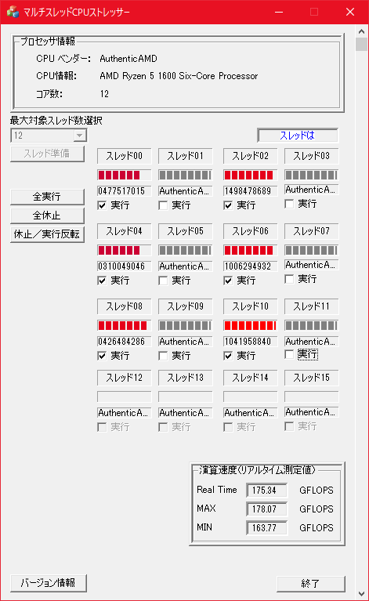
CPU使用率１００％
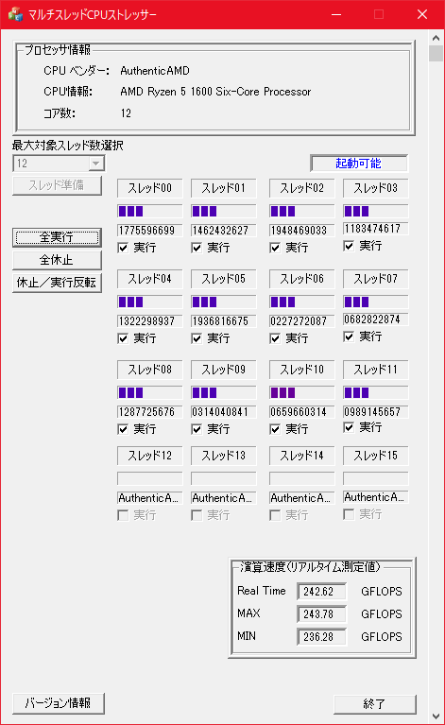

CPU使用率５０％（設定例）

CPUストレス１００％
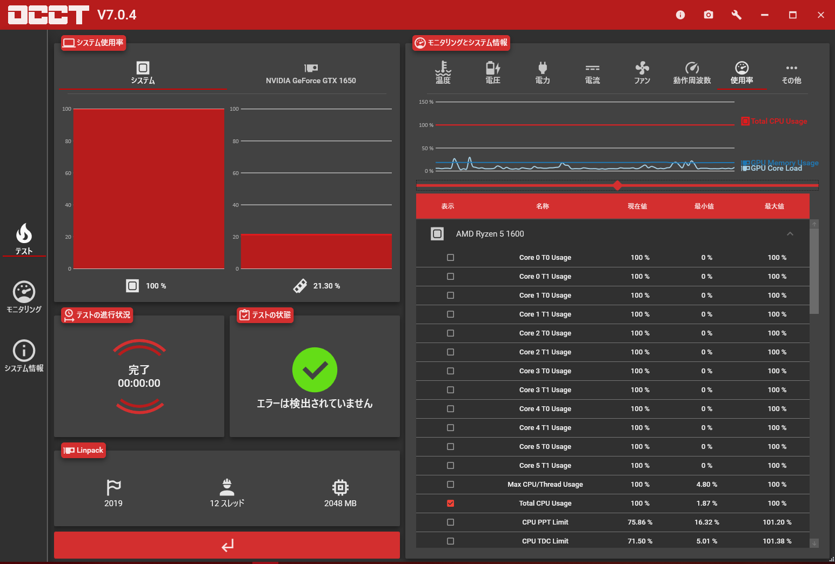
CPU使用率を１００％にした場合の各値

CPUと周辺の温度
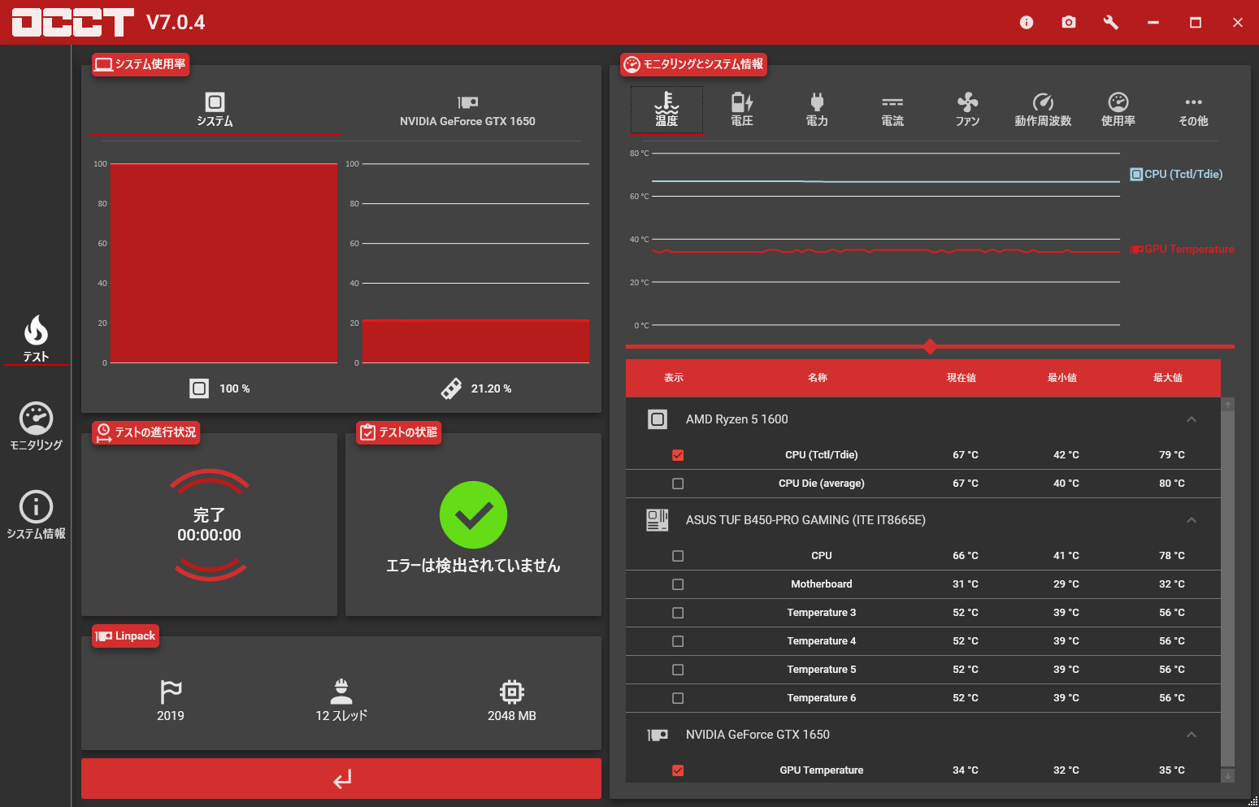

CPU動作周波数

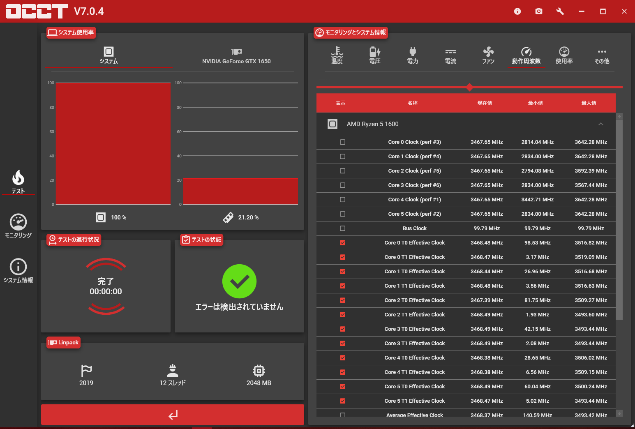

タスクマネージャーの表示
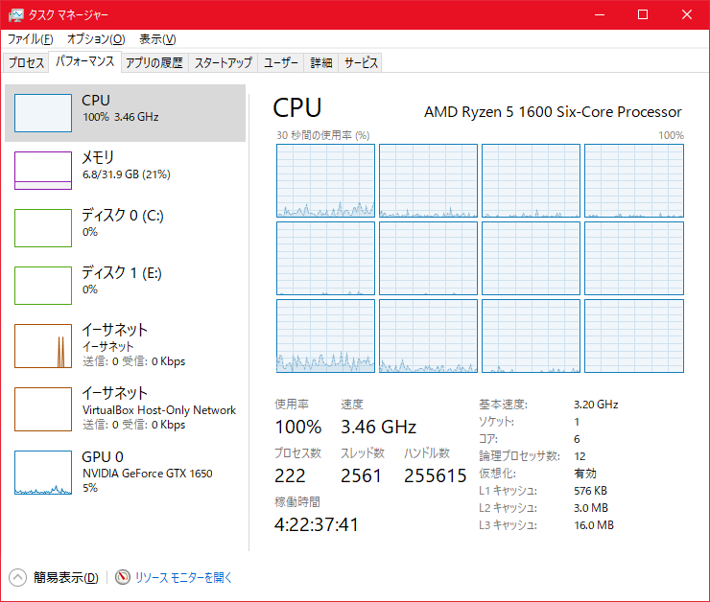

CPU使用率

CPUストレス５０％
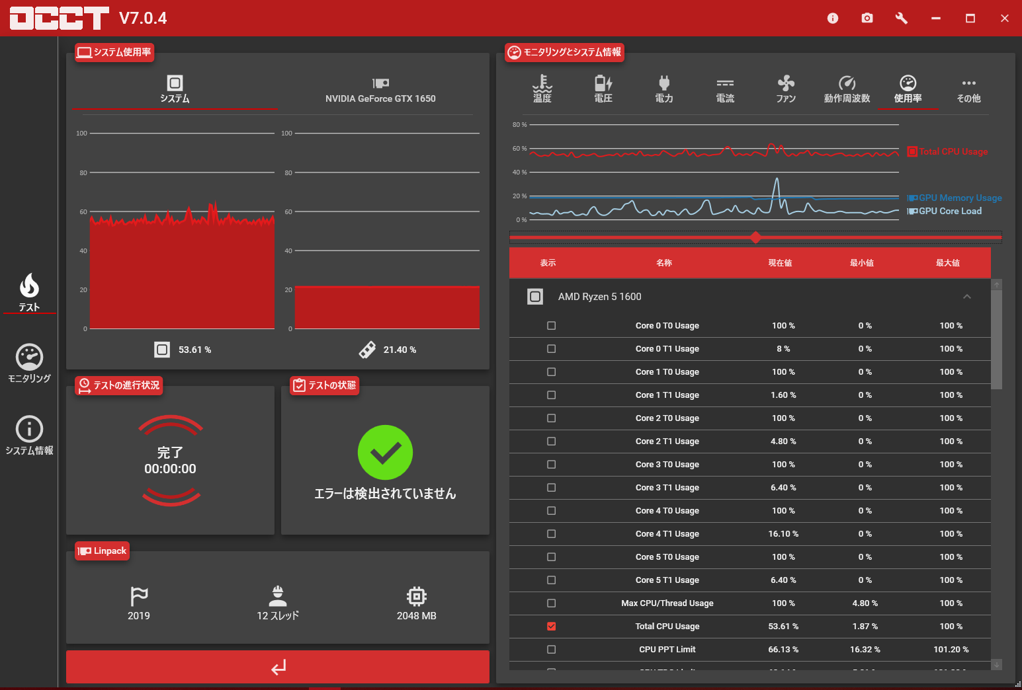
CPU使用率を５０％にした場合の各値

CPUと周辺の温度
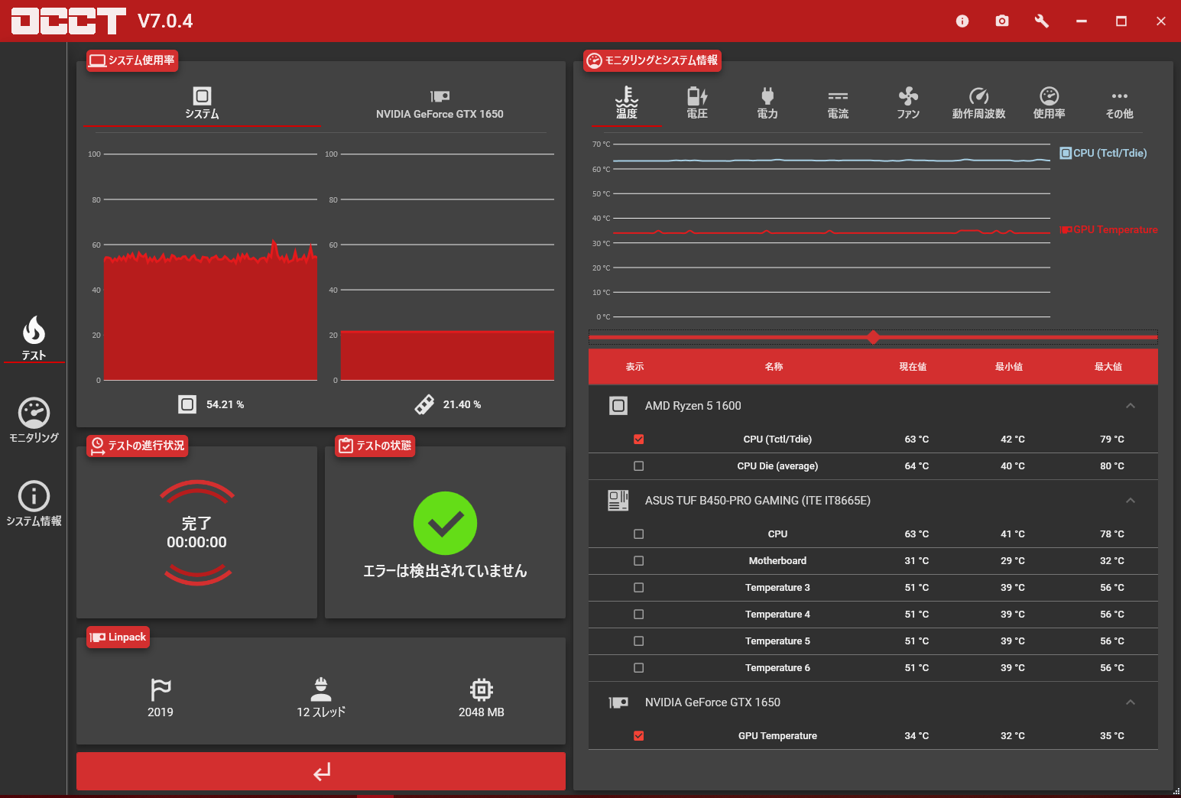

CPU動作周波数

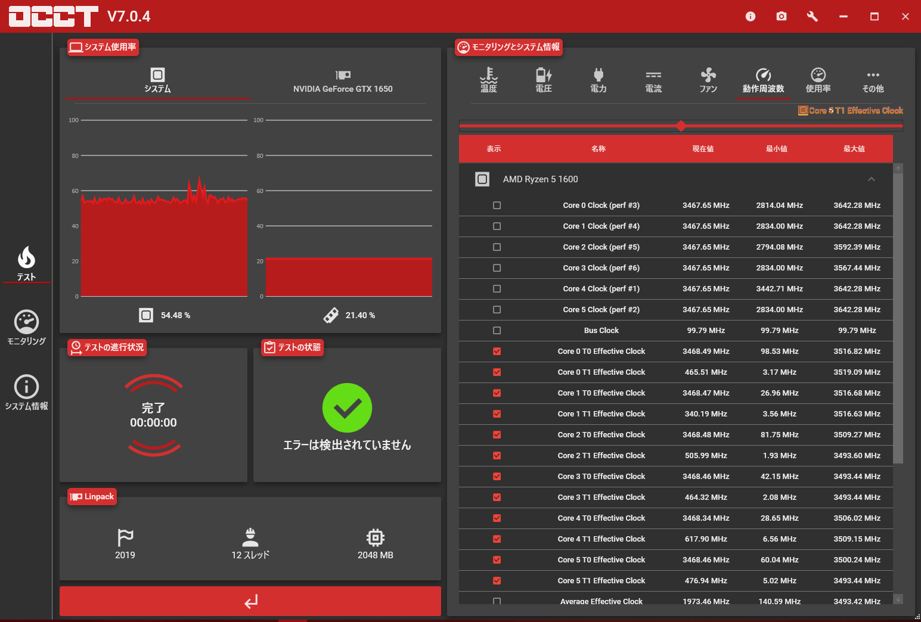

タスクマネージャーの表示
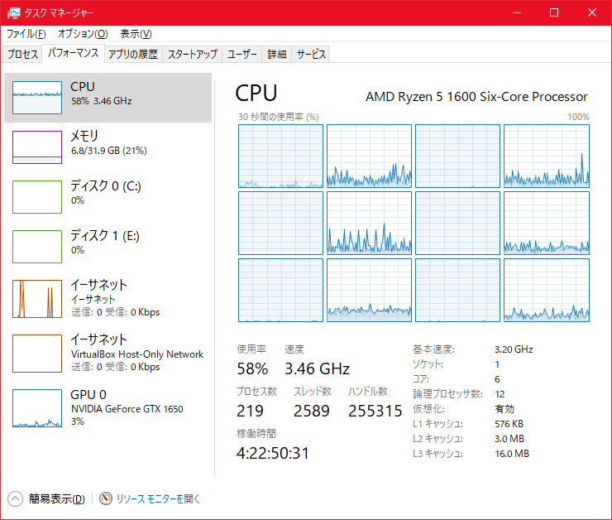

CPU使用率
 | 休止しているスレッドの使用率を０％にできないのでスレッド全体としての使用率は５０％以上になってしまう。

